Sheet1
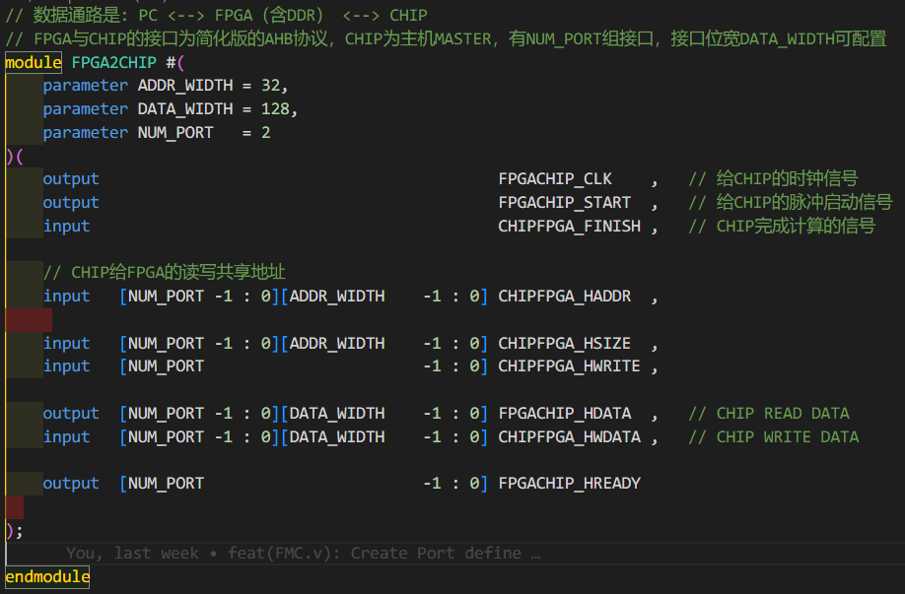
订单编号 | 订单名称 | 客户qq | 客户手机 | 客户微信 | 客户支付宝 | 订单总金额
12k222 | 基于verilog的PC通过VC707（FPGA)测试芯片平台 |  |  | zhou1562786 |  | 1400元人民币
客户需求文档 项目名称：
软件环境（如无特殊要求，建议主流开发环境即可）： |  |  | Vivado (2017-2020)
开发语言： | FPGA端verilog，PC端c语言 |  | 要那些东西 （例实物程序原理图等）： |  | 代码，项目工程文件，原理图，演示视频
硬件环境： | VC707，PC(win10)，网线，串口 |  | 交付日期 （如果分阶段，请注明日期）： |  | 2023.3.10中期需要确认数据通路实现 | 2023.3.31交付所有
详细需求描述
功能陈述：总体功能：PC对外设芯片进行测试（包含传数和控制） 1. PC(win10系统)将数据写入FPGA(Xilinx的VC707)的DDR(VC707自带的DDR，不需要驱动)，并读取DDR的数据，FPGA开发软件为Vivado 1. PC与fpga数据传输须采用串口和网口两种方式 2. 支持读写到DDR的数据包大于100MB，为.txt的十六进制文件 3. 读写DDR延时小于5周期(25ns)，带宽须大于512bitx200MHz 2. VC707的FMC口外接芯片，芯片对DDR的数据进行读写 1. FPGA工作频率≥200 MHz，芯片单路读写带宽可配置为64bit/128bit/256bit/512bitx 200MHz，支持外设芯片多路读写，外设芯片发起读请求到接收数据延时小于5个时钟周期(25ns) 2. CHIP芯片与FMC的通信接口如下图所示verilog的module，为简化版AHB协议 3. 支持PC实时监测FPGA状态(比如获取指针，可以利用这些指针打印出信息和做出下一步指示(指示包括读写DDR直接控制外设芯片的控制信号Start reset) 1. 实时监测DDR状态：随时读取和写入DDR任意地址的数据 2. 实时监测外设芯片接口的所有请求信号 3. 实时监测外设芯片读写DDR的总线信号 4. 延时同样小于5个时钟周期(25ns)：从被检测信号到PC显示出来 4. 外设芯片支持绕过FPGA的DDR直接读写PC端的数据的功能，此时，外设芯片的带宽延时要求可减半 要求： 1. 时间：3.31前，中期需要确认数据通路是否实现，随时掌握进度 2. 交付内容 1. 代码 1. 可配置可靠：满足不同需求，完整脚本，支持配置参数 2. 简单规范易懂：教会本人怎么二次开发(要求语言是FPGA端verilog，PC端c语言，提供此项目有关问题的解决服务，本人有较好的基础是电子博士) 2. 项目工程文件，演示视频，原理图 3. 不少于2种不,同的测试样例 4. 支持远程调试，本人有VC707开发板 3. 不付款退全款情况：未满足上述要求，或未能实现要求的功能，或本人未能掌握使用和二次开发

